企業公司專案排期表
企業公司專案排期表
專案總數：
已完成專案數：

不同週期範圍的專案數分佈
專案類型佔比

序號 | 專案名稱 | 專案類型 | 計劃開始日期 | 計劃結束日期 | 計劃週期（天） | 完成狀態 | 備註 | 專案類型 | 專案數 | 已完成 | 輔助列
1 | 專案1 | A類 | 2022-10-01 | 2022-11-05 | 36 |  |  | A類 | 3 | 0 | 專案總數 | 12
2 | 專案2 | B類 | 2022-10-05 | 2022-10-11 | 7 | ✓ | 備註1 | B類 | 4 | 1 | 已完成專案數 | 3
3 | 專案3 | C類 | 2022-10-12 | 2022-10-20 | 9 | ✓ |  | C類 | 3 | 1 | 專案完成率 | 25.00% | 75.00%
4 | 專案4 | D類 | 2022-10-24 | 2022-11-09 | 17 | ✓ | 備註2 | D類 | 2 | 1
5 | 專案5 | B類 | 2022-10-10 | 2022-12-10 | 62 |  |  | 合計 | 12 | 3
6 | 專案6 | C類 | 2022-10-22 | 2022-11-30 | 40
7 | 專案7 | A類 | 2022-10-27 | 2022-11-12 | 17 |  |  | 週期範圍（天） |  | 專案數
8 | 專案8 | B類 | 2022-10-28 | 2022-12-31 | 65 |  |  | MIN | MAX
9 | 專案9 | C類 | 2022-11-02 | 2022-11-11 | 10 |  |  | - | 10 | 3
10 | 專案10 | A類 | 2022-11-03 | 2022-11-13 | 11 |  |  | 11 | 30 | 4
11 | 專案11 | D類 | 2022-11-04 | 2022-11-16 | 13 |  |  | 31 | 60 | 3
12 | 專案12 | B類 | 2022-11-20 | 2022-12-30 | 41 |  |  | 61 | - | 2
 |  |  |  |  | - |  |  | 合計 |  | 12
 |  |  |  |  | -
 |  |  |  |  | -

說明頁



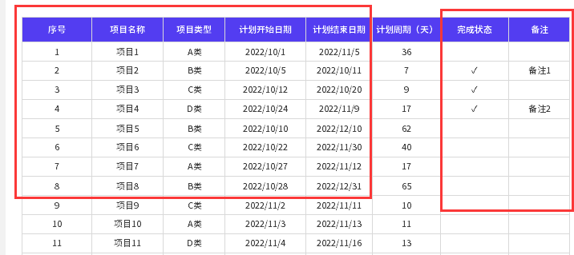
表格模板使用說明
（本頁為說明頁，使用者使用模板時可刪除本頁內容）
【說明】
模板中使用的字型為開源字型，請使用者按照該款開源字型的開源協議要求來使用該字型。
中文｜思源黑體 CN Bold
思源黑體 CN Bold
中文｜思源黑體 CN Medium
思源黑體 CN Medium
02
字型說明
03
素材說明
圖片：
模板中使用的圖示等來源於【素材】，僅限於個人學習、研究或欣賞目的使用，如需商用請您自行向版權方購買、獲取商用版權。
素材：
無
01
基礎操作指南
· 如何撤銷工作表保護？
1、選中對應工作表。
2、點選：「審閱---撤銷工作表」保護。
· 如何更新資料？
1、更新如下紅框標註的內容即可，優先更新右側的統計表。
2、週期範圍的填寫：注意資料的連續且不重複性。
3、本模板僅適用統計4類專案、4種週期範圍。

· 如何增加行數？

1、選中最後一行，滑鼠放在選中區域右下角。
2、當滑鼠箭頭變成黑色十字形時，點選滑鼠左鍵下拉即可。

